K51%-pot1-FC-1
Point No. | Fréquence Angulaire | Module de Stockage | Module de Perte | Facteur de Perte | Déformation de Cisaillement | Contrainte de Cisaillement | Couple | Etat | Température | Temps | Viscosité | Gradient de Cisaillement | Force Normale | Entrefer | Angle de Déphasage

 | [rad/s] | [Pa] | [Pa] | [1] | [%] | [Pa] | [mN·m] |  | [°C] | [s] | [mPa·s] | [1/s] | [N] | [mm] | [°]
1 |  |  |  |  | 7.49E+04 | 329.68 | 1.5125 | Dy_auto | 19.36 | 10 | 3297.1 | 100 | -0.1 | 1
2 |  |  |  |  | 1.56E+05 | 289.62 | 1.3287 | Dy_auto | 19.34 | 20 | 3862.9 | 75 | -0.1 | 1
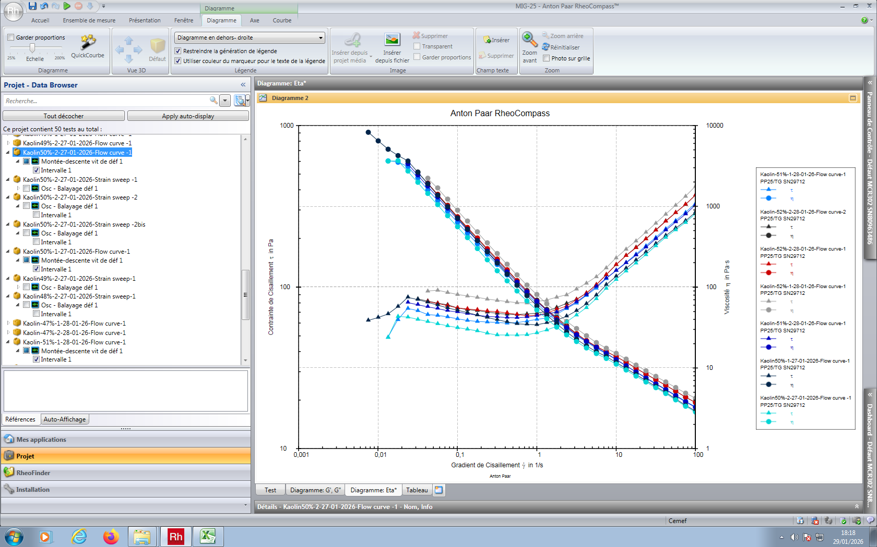
3 |  |  |  |  | 2.17E+05 | 257.73 | 1.1824 | Dy_auto | 19.32 | 30 | 4583.7 | 56.2 | -0.11 | 1
4 |  |  |  |  | 2.63E+05 | 229.36 | 1.0522 | Dy_auto | 19.31 | 40 | 5439.3 | 42.2 | -0.11 | 1
5 |  |  |  |  | 2.97E+05 | 202.68 | 0.92984 | Dy_auto | 19.3 | 50 | 6409.5 | 31.6 | -0.12 | 1
6 |  |  |  |  | 3.23E+05 | 179.63 | 0.82406 | Dy_auto | 19.29 | 60 | 7574.7 | 23.7 | -0.12 | 1
7 |  |  |  |  | 3.42E+05 | 159.63 | 0.73233 | Dy_auto | 19.27 | 70 | 8976.7 | 17.8 | -0.13 | 1
8 |  |  |  |  | 3.57E+05 | 141.65 | 0.64985 | Dy_auto | 19.26 | 80 | 10622 | 13.3 | -0.15 | 1
9 |  |  |  |  | 3.67E+05 | 126.88 | 0.58206 | Dy_auto | 19.25 | 90 | 12687 | 10 | -0.15 | 1
10 |  |  |  |  | 3.75E+05 | 112.65 | 0.51677 | Dy_auto | 19.23 | 100 | 15021 | 7.5 | -0.16 | 1
11 |  |  |  |  | 3.82E+05 | 98.367 | 0.45127 | Dy_auto | 19.21 | 110 | 17492 | 5.62 | -0.16 | 1
12 |  |  |  |  | 3.86E+05 | 88.65 | 0.40669 | Dy_auto | 19.19 | 120 | 21022 | 4.22 | -0.14 | 1
13 |  |  |  |  | 3.90E+05 | 79.502 | 0.36472 | Dy_auto | 19.17 | 130 | 25140 | 3.16 | -0.16 | 1
14 |  |  |  |  | 3.92E+05 | 73.502 | 0.3372 | Dy_auto | 19.15 | 140 | 30995 | 2.37 | -0.19 | 1
15 |  |  |  |  | 3.94E+05 | 67.724 | 0.31069 | Dy_auto | 19.14 | 150 | 38083 | 1.78 | -0.2 | 1
16 |  |  |  |  | 3.96E+05 | 64.263 | 0.29481 | Dy_auto | 19.12 | 160 | 48192 | 1.33 | -0.24 | 1
17 |  |  |  |  | 3.97E+05 | 63.067 | 0.28932 | Dy_auto | 19.1 | 170 | 63067 | 1 | -0.26 | 1
18 |  |  |  |  | 3.97E+05 | 61.491 | 0.2821 | Dy_auto | 19.08 | 180 | 82003 | 0.75 | -0.31 | 1
19 |  |  |  |  | 3.98E+05 | 60.248 | 0.27639 | Dy_auto | 19.07 | 190 | 1.07E+05 | 0.562 | -0.35 | 1
20 |  |  |  |  | 3.99E+05 | 59.772 | 0.27421 | Dy_auto | 19.05 | 200 | 1.42E+05 | 0.422 | -0.4 | 1
21 |  |  |  |  | 3.99E+05 | 60.365 | 0.27693 | Dy_auto | 19.03 | 210 | 1.91E+05 | 0.316 | -0.43 | 1
22 |  |  |  |  | 3.99E+05 | 60.797 | 0.27891 | Dy_auto | 19.02 | 220 | 2.56E+05 | 0.237 | -0.47 | 1
23 |  |  |  |  | 3.99E+05 | 61.257 | 0.28102 | Dy_auto | 19 | 230 | 3.44E+05 | 0.178 | -0.5 | 1
24 |  |  |  |  | 4.00E+05 | 62.142 | 0.28508 | Dy_auto | 18.99 | 240 | 4.66E+05 | 0.133 | -0.53 | 1
25 |  |  |  |  | 4.00E+05 | 63.608 | 0.29181 | Dy_auto | 18.97 | 250 | 6.36E+05 | 0.1 | -0.56 | 1
26 |  |  |  |  | 4.00E+05 | 65.416 | 0.3001 | Dy_auto | 18.96 | 260 | 8.72E+05 | 0.075 | -0.59 | 1
27 |  |  |  |  | 4.00E+05 | 66.785 | 0.30638 | Dy_auto | 18.94 | 270 | 1.19E+06 | 0.0562 | -0.63 | 1
28 |  |  |  |  | 4.00E+05 | 67.596 | 0.3101 | Dy_auto | 18.92 | 280 | 1.60E+06 | 0.0422 | -0.48 | 1
29 |  |  |  |  | 4.00E+05 | 71.442 | 0.32775 | Dy_auto | 18.91 | 290 | 2.26E+06 | 0.0316 | -0.65 | 1
30 |  |  |  |  | 4.00E+05 | 73.773 | 0.33844 | Dy_auto | 18.89 | 300 | 3.11E+06 | 0.0237 | -0.71 | 1
31 |  |  |  |  | 4.00E+05 | 62.818 | 0.28819 | Dy_auto | 18.88 | 310 | 3.53E+06 | 0.0178 | -0.66 | 1
32 |  |  |  |  | 4.00E+05 | 48.872 | 0.22421 | Dy_auto | 18.87 | 320 | 3.66E+06 | 0.0133 | -0.63 | 1

